상품제안서
타이벡 백팩 (클래식브라운) | 상품코드: S40750

 |  |  |  |  |  |  | 02-713-8555 | www.synergygift.co.kr
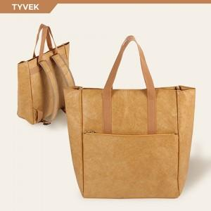

【상세/제작정보】 | <p><span style="font-size: 14pt;">※ 컬러인쇄는 사이즈에 따라 추가비용 발생 될 수 있습니다.(별도문의필수)</span></p>

【인쇄/포장옵션】 | 풀칼라 / OPP(비닐)

【공급단가】 | 수량 | 10~ | 50~ | 100~ | 300~ | 500~
*VAT별도 | 단가 | 39,000원 | 36,900원 | 35,100원 | 34,200원 | 33,600원

【상품 URL】 | https://www.synergygift.co.kr:443/src/goods_detail.php?gdno=40750

